distantieri
Oferta comerciala distantieri |  |  |  | 2017-03-28

Imagine | Cod produs | Nr. bc. cutie | Dimensiune | Pret RON FARA TVA
Distantieri cofraje
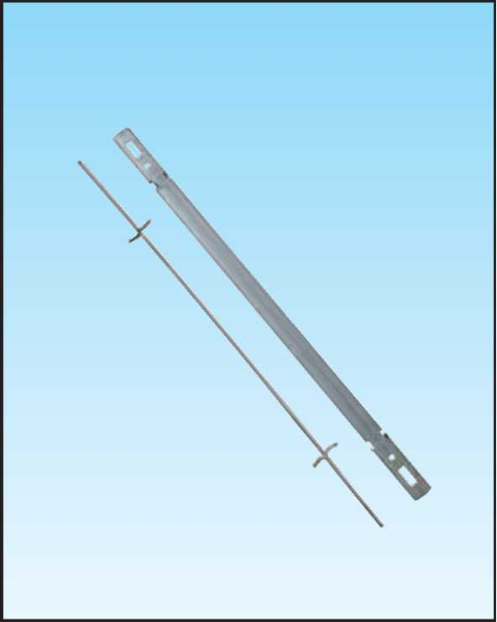 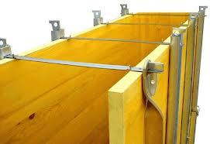 | 1220 | 100 | cm. 10 | 0.72 lei
 | 1221 | 100 | cm. 15 | 0.84 lei
 | 1222 | 100 | cm. 20 | 0.98 lei
 | 1223 | 100 | cm .25 | 1.12 lei
 | 1224 | 100 | cm. 30 | 1.28 lei
 | 1225 | 100 | cm. 35 | 1.42 lei
 | 1226 | 100 | cm. 40 | 1.58 lei
 | 1227 | 100 | cm. 45 | 1.72 lei
 | 1228 | 100 | cm. 50 | 1.90 lei
 | 1229 | 100 | cm. 55 | 2.06 lei
 | 1230 | 100 | cm. 60 | 2.16 lei
 | 1231 | 100 | cm. 65 | 2.30 lei
 | 1232 | 100 | cm. 70 | 2.46 lei
 | 1233 | 100 | cm. 75 | 2.66 lei
 | 1234 | 100 | cm. 80 | 2.80 lei
 | 1235 | 100 | cm. 85 | 2.94 lei
 | 1236 | 100 | cm. 90 | 3.12 lei
 | 1237 | 100 | cm. 95 | 3.26 lei
 | 1238 | 100 | cm.100 | 3.42 lei
 | 1537 | 100 | cm.110 | 3.70 lei
 | 1538 | 100 | cm.120 | 3.96 lei
Distantier pentru armaturi stalpi si grinzi |  |  | Dimensiune
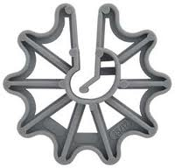 | Material : nylon |  | h 25 mm | 0.24 lei
Distantier pentru armaturi fundatiii |  |  | Dimensiune
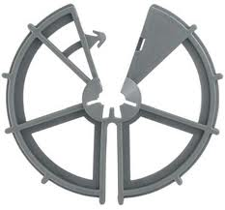 | Material : nylon |  | h 45 mm | 0.36 lei
Distantier universal armaturi |  |  | Dimensiune
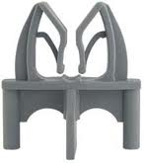 | Material : nylon |  | h 25 mm | 0.24 lei

Preturile sunt exprimate in lei si nu includ TVA

materiale si accesorii
Oferta comerciala materiale si accesorii cofraje

PLACAJ PLOP FILM/FILM EUROPLY
NrArt | Imagine | Denumire Produs | Grosime | Lungime Latime | Pret ! / m²² | RG
01400/0600 |  | PLACAJ PLOP FILM/FILM EUROPLY, 4MM | 4 | 2500 x 1250 | ! | 3
01462/0000 |  | PLACAJ PLOP FILM/FILM EUROPLY, 8 MM 120/120G, WBP | 8 | 2500 x 1250 | 7.84 | 3
01415/0600 |  | PLACAJ PLOP FILM/FILM EUROPLY, 15 MM 120/120G, WBP | 15 | 2500 x 1250 | 11.1 | 3
01465/0307 |  | PLACAJ PLOP FILM/FILM EUROPLY, 18MM 120/120G, WBP | 18 | 2500 x 1250 | ! | 3
01468/0307 |  | PLACAJ PLOP FILM/FILM EUROPLY, 21 MM 120/120G, WBP | 21 | 2500 x 1250 | 14.44 | 3
PLACA 3-ST GALBENA
NrArt |  | Denumire Produs | Grosime | Lungime Latime | Pret/ m² | RG
01479/0003 |  | PLACA 3-ST GALBENA - 21 MM COFRAJ | 21 | 2000 x 500 | 17.2 | 3
01479/0000 |  | PLACA 3-ST GALBENA - 21 MM COFRAJ | 21 | 2500 x 500 | 17.2 | 3
 |  | PLACA 3-ST GALBENA - 21 MM COFRAJ | 21 | 3000 x 500 | 17.2 | 3
PLACA 3-ST GALBENA
NrArt |  | Denumire Produs | Grosime | Lungime Latime | Pret/ m² | RG
01476/0000 |  | PLACA 3-ST GALBENA - 27 MM COFRAJ | 27 | 2000 x 500 | 18.08 | 3
01476/0001 |  | PLACA 3-ST GALBENA - 27 MM COFRAJ | 27 | 2500 x 500 | 18.08 | 3
01476/0002 |  | PLACA 3-ST GALBENA - 27 MM COFRAJ | 27 | 3000 x 500 | 18.08 | 3
SUPORT GALVANIZAT PATENTAT “ U “
5121 |  | EP 500 GALVANIZAT PATENT BUC |  |  | 14 lei
5142 |  | EP 1000 GALVANIZAT PATENT BUC |  |  | 28 lei
5143 |  | EP 1500 GALVANIZAT PATENT BUC |  |  | 42 lei
PANA PENTRU COFRAJE LEMN
5210 |  | PANA NEAGRA MARE |  |  | 2.10 lei
5211 |  | PANA GALVANIZATA MARE |  |  | 2.76 lei
M 000 |  | MORSET FLUTURE COFRARE 5-10 MM |  |  | 15.00 lei
MOMA |  | INTINZATOR COFRAJE |  |  | 228.00 lei
MOO1 |  | MORSET COFRARE CU CLIPS |  |  | 19.00 lei

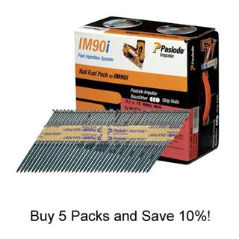
Scule impuscat cuie pe gaz |  |  | Denumire produs |  | U.M | Pret euro fara tva
10332 | 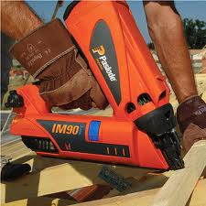 | Pistol IM90 pe gaz pt.Impuscat cuie paslode |  |  | BUC
142016 |  | Pachet cuie striate 2.8*70 +gaz 2500buc/set |  |  | 1000 B
142018 |  | Pachet 2500cuie striate lemn2.8*75+gaz |  |  | 1000 B
142070 |  | Pachet IM90I 3.1*90 unilock striate |  |  | 1000 B
142048 |  | Set cuie Inox (inelate) + Gaz(1250 buc/ct). |  |  | 1000 B
14800 | 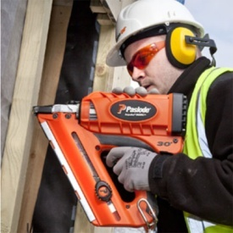 Pistol impuscat cuie paslode IM350I |  |  |  | BUC
141202 |  |  | Set cuie inelate pe banda hartie+gaz 2.8*51 3300buc/set |  | 1000 B
141215 |  |  | Set cuie inelate pe banda hartie+ gaz 2.8*75 2200buc/set |  | 1000 B
503872 |  | Pistol pneumatic RNC 90 BSW(10/46046C)-cuie pe rola |  |  | BUC
043347/ 5044447 | 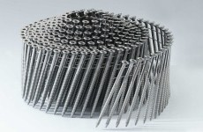 | RNCW 2.5*70/Cuie lise-rola/1000 bucuc |  |  | 1000 B
044325/ 504522 |  | RNCW 2.8*75 Cuie lise pe rola/1000 buc |  |  | 1000 B
505807 |  | CW 2.5*75/300 Cuie lise-rola/1000 buc |  |  | 1000 B

amprente beton
 |  |  |  |  |  | 2017-03-28

Oferta comerciala amprente beton

Amprente beton imitatie lemn |  |  |  |  |  | Fatade
Imagine | cod produs | Dimensiune |  | Descriere produs | Pret in euro fara TVA / mp
 |  | l[mm] | L[mm]
 | 001 | 1300 | 4000 | Acesta este noul concept de personalizare, care revolutioneaza industria de construcții din beton din întreaga lume. Poate fi aplicat la orice tip de cofraje, atât pe verticală și pe orizontală, direct în santier sau placi prefabricate ce furnizează diferite texturi si reliefuri pe finisarea betonului. Caracteristici: - categorie ușoară - flexibilitate - calitate ridicata - Prețul ajustat - amplasarea rapidă - Ușor de îndepărtare - 100% reciclabil - neaderent | 12.00 €
 | 002 | 1200 | 4000 |  | 12.00 €
 | 003 | 1250 | 4000 |  | 12.00 € | Acoperisuri
 | 004 | 1250 | 4000 |  | 12.00 €
 | 005 | 1300 | 4000 |  | 12.00 €
 | 006 | 1300 | 4000 |  | 12.00 €
 | 007 | 1200 | 4000 |  | 12.00 €
 | 008 | 1285 | 4000 |  | 12.00 €
 | 009 | 1230 | 4000 |  | 12.00 € | Coloane
 | 010 | 1200 | 4000 |  | 12.00 €
 | 011 | 1230 | 4000 |  | 12.00 €
 | 012 | 1200 | 4000 |  | 12.00 €
 | 013 | 1200 | 4000 |  | 12.00 € | 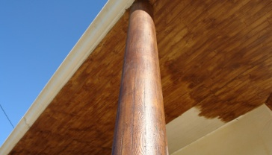

Amprente beton diverse forme
 | 021 | 1300 | 4000 | Poate fi aplicat la orice tip de cofraje, atât pe verticală și pe orizontală, direct în santier sau placi prefabricate ce furnizează diferite texturi si reliefuri pe finisarea betonului. Caracteristici: - categorie ușoară - flexibilitate - calitate ridicata - Prețul ajustat - amplasarea rapidă - Ușor de îndepărtare - 100% reciclabil - neaderent | 12.00 €
 | 022 | 1200 | 4000 |  | 12.00 €
 | 023 | 1200 | 4000 |  | 12.00 €
 | 024 | 1200 | 4000 |  | 12.00 €
 | 025 | 1250 | 4000 |  | 12.00 €
 | 027 | 1200 | 4000 |  | 12.00 €
Amprente beton imitatie piatra |  |  |  |  |  | Pereti / garduri
 | 051 | 1220 | 4000 | Poate fi aplicat la orice tip de cofraje, atât pe verticală și pe orizontală, direct în santier sau placi prefabricate ce furnizează diferite texturi si reliefuri pe finisarea betonului. Caracteristici: - categorie ușoară - flexibilitate - calitate ridicata - Prețul ajustat - amplasarea rapidă - Ușor de îndepărtare - 100% reciclabil - neaderent | 12.00 €
 | 053 | 1210 | 4000 |  | 12.00 €
 | 055 | 1200 | 4000 |  | 12.00 €
 | 057 | 1200 | 4000 |  | 12.00 €
 | 052 | 1245 | 4000 |  | 12.00 €
 | 054 | 1200 | 4000 |  | 12.00 €
 | 056 | 1200 | 4000 |  | 12.00 €
Preturile sunt exprimate in euro si

